상품제안서
양치컵 치약 칫솔 세트 | 상품코드: F25892

 |  |  |  |  |  |  | 02-412-0044 | www.easy1.co.kr
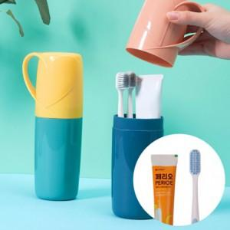

【상세/제작정보】 | 1도 인쇄비 포함 (기본수량이하 인쇄시 인쇄판비 추가) 스티커 가능 개당 비용 추가 별도문의 케이스 색상 및 칫솔 색상 혼재(랜덤)되어 발송되며 선택불가

【인쇄/포장옵션】 | 실크 / 포장불가능

【공급단가】 | 수량 | 150~ | 300~ | 500~ | 1,000~ | 3,000~
*VAT별도 | 단가 | 3,120원 | 3,070원 | 3,000원 | 2,920원 | 2,870원

【상품 URL】 | https://dev.easy1.co.kr:443/src/goods_detail.php?gdno=25892

